상품제안서
컬러 보냉가방 | 상품코드: S16745

 |  |  |  |  |  |  | 02-713-8555 | www.synergygift.co.kr
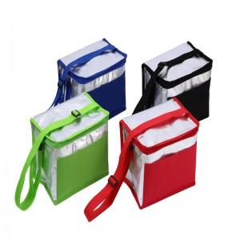 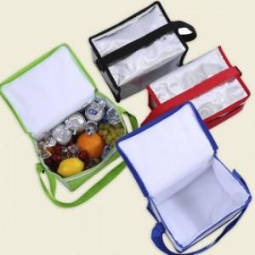

【상세/제작정보】 | <p>※ 컬러 인쇄 디지털/전사인쇄 가능 별도문의 바랍니다.&nbsp;</p>

【인쇄/포장옵션】 | 실크 / OPP(비닐)

【공급단가】 | 수량 | 50~ | 100~ | 500~ | 1,000~ | 2,000~
*VAT별도 | 단가 | 6,750원 | 6,500원 | 6,250원 | 6,000원 | 5,850원

【상품 URL】 | https://www.synergygift.co.kr:443/src/goods_detail.php?gdno=18577

